接龙表
2026春季横石水中心小学教职工巴氏鲜奶补贴订购申请表（20份起送，特殊申请除外
本学期订购一份赠送1本笔记本+1支花梨木圆珠笔
序号 | 职工姓名 | 联系电话 | 订购种类（打√） |  | 订购份数（100盒/210元） |  | 备注
 |  |  | 鲜奶（ ） 保质期7天 | 乳酸（ ） 保质期15天 | 市场原价 （3.5元/盒） | 职工优惠价6折购 （2.1元/盒） | 如果二个打√就各50支 | 收款情况
1 | 龙红娣 | 13620536706 | ✓ | ✓ | 350 | 210 | 一到三 | 3.22 已收款
2 | 温雪媚 | 17875105251 | √ | √ | 350 | 210 | 四到六 | 已收款
3 | 许东秀 | 13726955565 | ✔️ |  | 350 | 210 | 四到六 | 3.26 已收款
4 | 蒙会皇 | 13144719316 |  | √ | 350 | 210 | 四到六 | 3.22 已收款
5 | 刘伟记 | 13288256126 | √ | √ | 350 | 210 | 一到三 | 3.22 已收款
6 | 杨日娣 | 13610522752 |  | √ | 350 | 210 | 四到六 | 4.9 已收款
7 | 林美连 | 15975859193 | √ | √ | 350 | 210 | 一到三 | 3.22 已收款
8 | 林桂英 | 13610534518 | √ | √ | 350 | 210 | 一到三 | 3.22 已收款
9 | 朱秀顺 | 13679518584 | √ | √ | 350 | 210 | 四到六 | 3.22 已收款
10 | 龙彩红 | 13729686791 | √ | √ | 350 | 210 | 四到六 | 3.22 已收款
11 | 张燕 | 15119799045 | √ | √ |  | 210 | 一到三 | 3.22 已收款
12 | 龙裕琼 | 18820498023 | ✓ | ✓ | 350 | 210 | 一到三 | 3.18新增，已收款
13 |  |  |  |  | 350 | 210
14 |  |  |  |  | 350 | 210
15 |  |  |  |  | 350 | 210
16 |  |  |  |  | 350 | 210
17 |  |  |  |  | 350 | 210
18 |  |  |  |  | 350 | 210
19 |  |  |  |  | 350 | 210
20 |  |  |  |  | 350 | 210
21 |  |  |  |  | 350 | 210
22 |  |  |  |  | 350 | 210
23 |  |  |  |  | 350 | 210
24 |  |  |  |  | 350 | 210
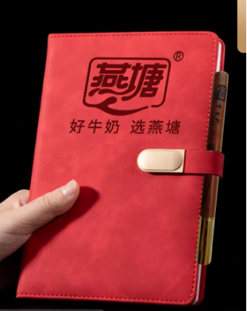
31 |  |  |  |  | 350 | 210
32 |  |  |  |  | 350 | 210
33 |  |  |  |  | 350 | 210
34 |  |  |  |  | 350 | 210
35 |  |  |  |  | 350 | 210
36 |  |  |  |  | 350 | 210
37 |  |  |  |  | 350 | 210
38 |  |  |  |  | 350 | 210
39 |  |  |  |  | 350 | 210
40 |  |  |  |  | 350 | 210
41 |  |  |  |  | 350 | 210
42 |  |  |  |  | 350 | 210
43 |  |  |  |  | 350 | 210
44 |  |  |  |  | 350 | 210
45 |  |  |  |  | 350 | 210

